FORMATO
CURSO PARA CONDUCTORES

NOMBRE | EDAD | COMUNA | CLASE | PAGO | CUOTAS | VALOR
CARLOS CONTRERAS PEREZ | 25 | SANTIAGO | A | CONTADO | 1 | 250000
MARIA RODRIGUEZ JARA | 30 | RECOLETA | B | CREDITO | 2 | 180000
TERESA RIOS TORRES | 42 | SAN MIGUEL | B | CREDITO | 3 | 180000
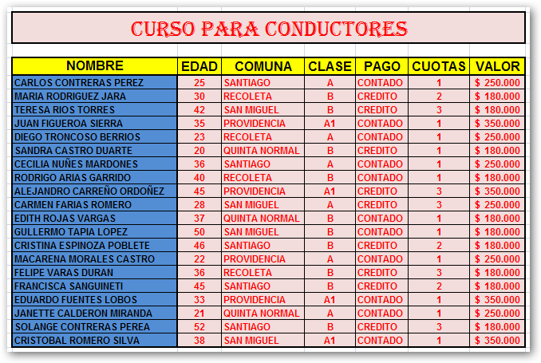
JUAN FIGUEROA SIERRA | 35 | PROVIDENCIA | A1 | CONTADO | 1 | 350000
DIEGO TRONCOSO BERRIOS | 23 | RECOLETA | A | CONTADO | 1 | 250000
SANDRA CASTRO DUARTE | 20 | QUINTA NORMAL | B | CREDITO | 1 | 180000
CECILIA NUÑES MARDONES | 36 | SANTIAGO | A | CONTADO | 1 | 250000
RODRIGO ARIAS GARRIDO | 40 | RECOLETA | B | CONTADO | 1 | 180000
ALEJANDRO CARREÑO ORDOÑEZ | 45 | PROVIDENCIA | A1 | CREDITO | 3 | 350000
CARMEN FARIAS ROMERO | 28 | SAN MIGUEL | A | CREDITO | 3 | 250000
EDITH ROJAS VARGAS | 37 | QUINTA NORMAL | B | CONTADO | 1 | 180000
GULLERMO TAPIA LOPEZ | 50 | SAN MIGUEL | B | CONTADO | 1 | 180000
CRISTINA ESPINOZA POBLETE | 46 | SANTIAGO | B | CREDITO | 2 | 180000
MACARENA MORALES CASTRO | 22 | PROVIDENCIA | A | CONTADO | 1 | 250000
FELIPE VARAS DURAN | 36 | RECOLETA | B | CREDITO | 3 | 180000
FRANCISCA SANGUINETI | 45 | SANTIAGO | B | CREDITO | 2 | 180000
EDUARDO FUENTES LOBOS | 33 | PROVIDENCIA | A1 | CONTADO | 1 | 350000
JANETTE CALDERON MIRANDA | 21 | QUINTA NORMAL | A | CONTADO | 1 | 250000
SOLANGE CONTRERAS PEREA | 52 | SANTIAGO | B | CREDITO | 3 | 180000
CRISTOBAL ROMERO SILVA | 38 | SAN MIGUEL | A1 | CONTADO | 1 | 350000

